关系图
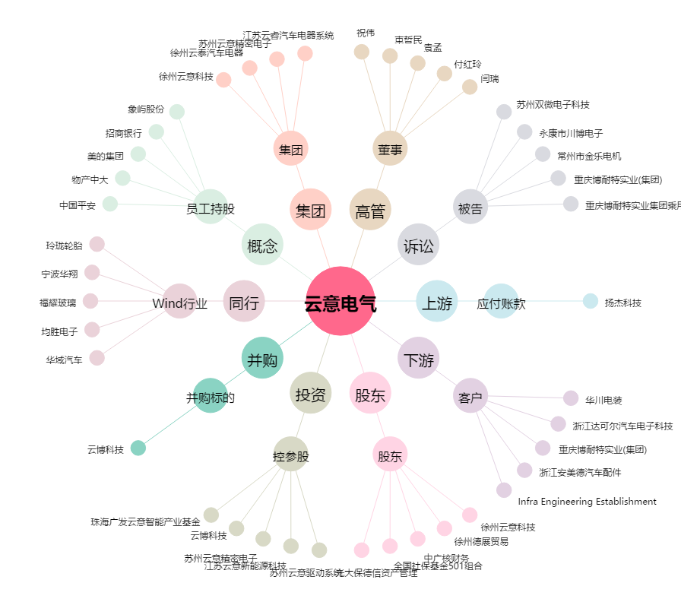
云意电气[300304.SZ] - 关系概览图

